상품제안서
카카오프렌즈 75 투게더 이중방풍 골프우산 | 상품코드: S39834

 |  |  |  |  |  |  | 02-713-8555 | www.synergygift.co.kr
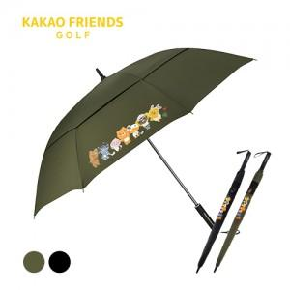

【상세/제작정보】 | <p><span style="font-size: 18.6667px;">※ 손잡이 UV컬러인쇄, 원단 컬러인쇄 별도 문의 바랍니다.</span></p><p><span style="font-size: 14pt;">※ 운임비 별도 발생 됩니다.</span>​</p>

【인쇄/포장옵션】 | 레이저, 원단1도인쇄 / 포장불가능

【공급단가】 | 수량 | 30~ | 50~ | 100~ | 300~ | 500~
*VAT별도 | 블랙 | 30,800원 | 29,800원 | 29,000원 | 28,000원 | 27,500원
 | 카키 | 30,800원 | 29,800원 | 29,000원 | 28,000원 | 27,500원

【상품 URL】 | https://www.synergygift.co.kr:443/src/goods_detail.php?gdno=39834

